2404A
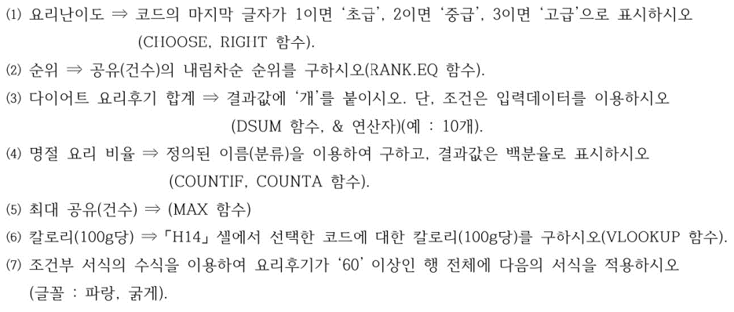
맛나앱 상황별 요리 현황

코드 | 요리명 | 분류 | 조리시간(분) | 요리후기 | 공유 (건수) | 칼로리 (100g당) | 요리난이도 | 순위
D2091 | 두부덮밥 | 다이어트 | 30 | 24개 | 986 | 84
B1041 | 명란마요주먹밥 | 도시락 | 20 | 5개 | 94 | 170
D3062 | 시금치프리타타 | 다이어트 | 40 | 14개 | 693 | 70
B3142 | 샐러드샌드위치 | 도시락 | 50 | 96개 | 505 | 220
H6153 | 궁중잡채 | 명절 | 100 | 109개 | 364 | 260
H3153 | 깻잎전 | 명절 | 60 | 29개 | 760 | 215
B3092 | 삼색덮밥 | 도시락 | 40 | 63개 | 1,126 | 270
D1071 | 파프리카계란찜 | 다이어트 | 20 | 32개 | 1,482 | 55
다이어트 요리후기 합계 |  |  |  |  | 최대 공유(건수)
명절 요리 비율 |  |  |  |  | 코드 | D2091 | 칼로리 (100g당)

2404B
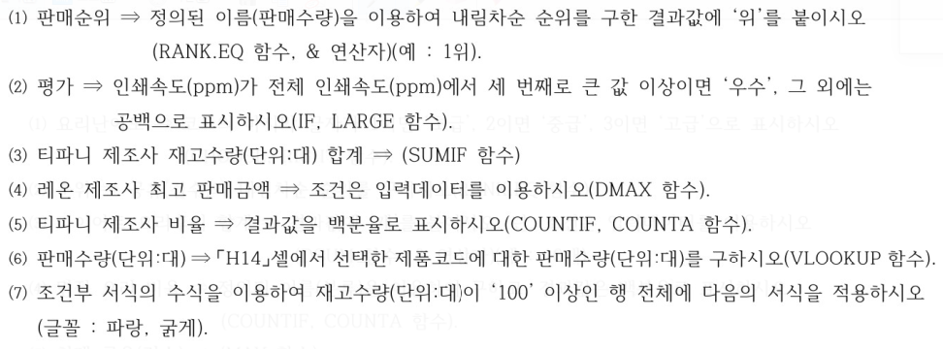
인기 복합기 판매 현황

제품코드 | 제품명 | 제조사 | 판매금액 | 인쇄속도(ppm) | 판매수량 (단위:대) | 재고수량 (단위:대) | 판매순위 | 평가
K2949 | 루이 | 레온 | 149,000원 | 14 | 157 | 64
P3861 | 레옹 | 이지전자 | 150,000원 | 16 | 184 | 48
L3997 | 지니 | 레온 | 344,000원 | 15 | 154 | 101
K2789 | 퍼플 | 티파니 | 421,000원 | 19 | 201 | 65
K6955 | 밴티지 | 이지전자 | 175,000원 | 6 | 98 | 128
P3811 | 다큐프린터 | 레온 | 245,000원 | 17 | 217 | 87
L3711 | 로사프린터 | 티파니 | 182,000원 | 12 | 256 | 36
L4928 | 새롬레이저 | 이지전자 | 389,000원 | 18 | 94 | 117
티파니 제조사 재고수량(단위:대) 합계 |  |  |  |  | 티파니 제조사 비율
레온 제조사 최고 판매금액 |  |  |  |  | 제품코드 | K2949 | 판매수량 (단위:대)

2404C
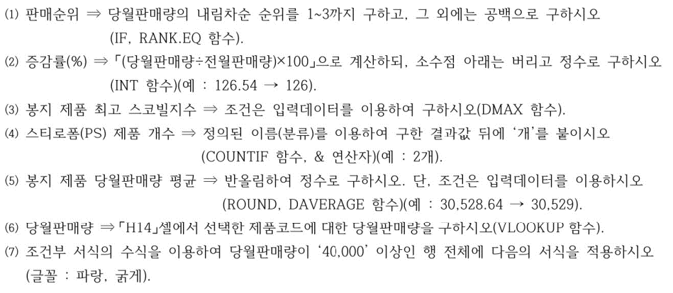
우리마트 라면 판매 현황

제품코드 | 제품명 | 분류 | 가격 | 전월 판매량 | 당월 판매량 | 스코빌지수 | 판매순위 | 증감률(%)
A1545 | 새우 라면 | 봉지 | 1,350원 | 28,200 | 29,350 | 5,013
Y1565 | 매운 라면 | 봉지 | 1,400원 | 57,300 | 44,700 | 4,044
R1886 | 비빔 얼큰면 | 스티로폼(PS) | 1,800원 | 10,700 | 9,030 | 2,769
Y1314 | 앵그리 레드면 | 종이 | 1,200원 | 5,300 | 5,900 | 8,557
E1363 | 국민 매콤라면 | 종이 | 1,100원 | 37,300 | 45,500 | 3,960
A1599 | 콩나물 김치면 | 봉지 | 950원 | 18,700 | 13,900 | 5,930
T1436 | 홍합 짬뽕면 | 스티로폼(PS) | 2,500원 | 12,400 | 22,500 | 4,000
T1578 | 불맛 쫄면 | 종이 | 2,450원 | 10,000 | 10,900 | 3,037
봉지 제품 최고 스코빌지수 |  |  |  |  | 봉지 제품 당월판매량 평균
스티로폼(PS) 제품 개수 |  |  |  |  | 제품코드 | A1545 | 당월 판매량

